REGLES

REGLES DE SAISIE DU FICHIER

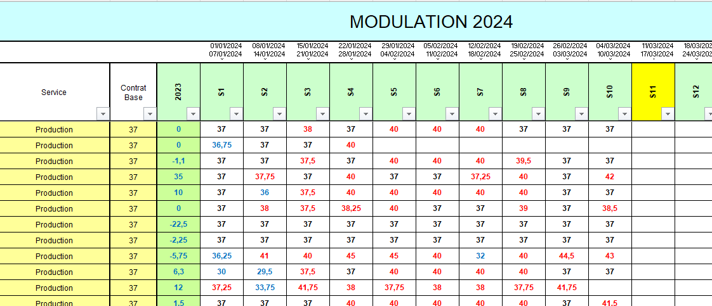

 |  |  |  | Renseigner les heures semaines par semaines sans tenir compte de majoration, … Renseigner le nombre d'heure au 1/4 d'heure prêt
Renseigner le service suivant le menu déroulant prévu à cet effet
 |  | Renseigner le temps restant au 31/12/ de l'année N-1

 | Renseigner le temps de travail du salarié

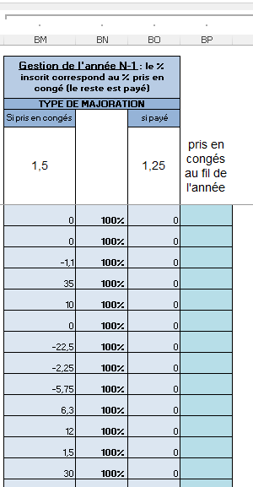
 |  |  | Gestion du compteur de l'année N-1
 |  |  | Renseigner selon l'accord du salarié le % de ce compteur de l'année N-1 qui sera pris en congés. Le % payé sera la différence
 |  |  | L'information est à mettre en colonne BN.

 |  |  | Le type de majoration permet de conserver la règle et pour la partie "pris en congés", de faire le calcul déjà majoré pour le résultat

 |  |  | Si les congés sont prises sur le compteur de l'année N-1, il faut venir indiquer la quantité prise dans la colonne BP

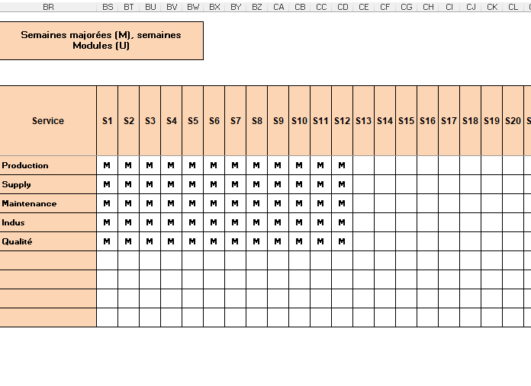
 |  |  |  |  | Venir ici inscire pour chaque semaine, pour chaque service, si il s'agit de modulation (U) ou d'heures majorées (M)
 |  |  |  |  | Cette décision est prise par la direction en fonction de l'accord 35h en vigueur ou de décisions ponctuelles

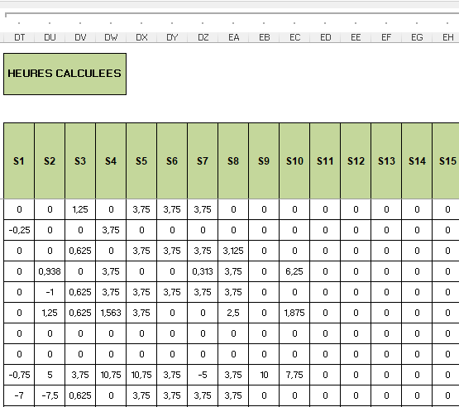

 |  |  |  | Le calcul des heures sup avec ou sans majoration en fonction du choix du tableau ci-dessus semaine par semaine, service par service, est fait dans ce tableau
 |  |  |  | NE RIEN ECRIRE EN MANUEL ICI

RESULTAT

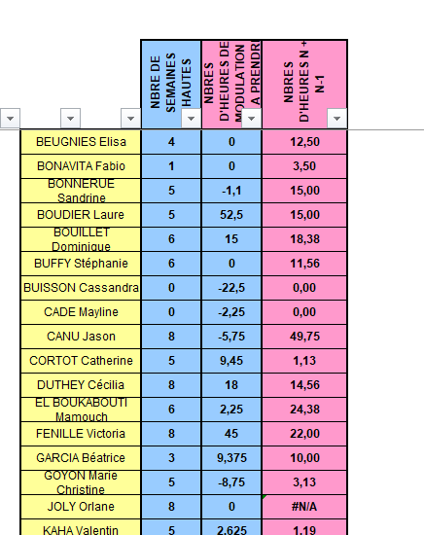

 |  |  |  | SUR CE TABLEAU, LE RESULTAT DES HEURES RESTANT A ETRE PRISES POUR L'ANNEE N-1
 |  |  |  | ET
 |  |  |  | LE NOMBRE D'HEURE A PRENDRE POUR L'ANNEE N

 |  |  |  | Si des heures sont payées durant l'année N, il faut les déduire dans la colonne ci-dessous (colonne BL) sans majoration

